圖表索引
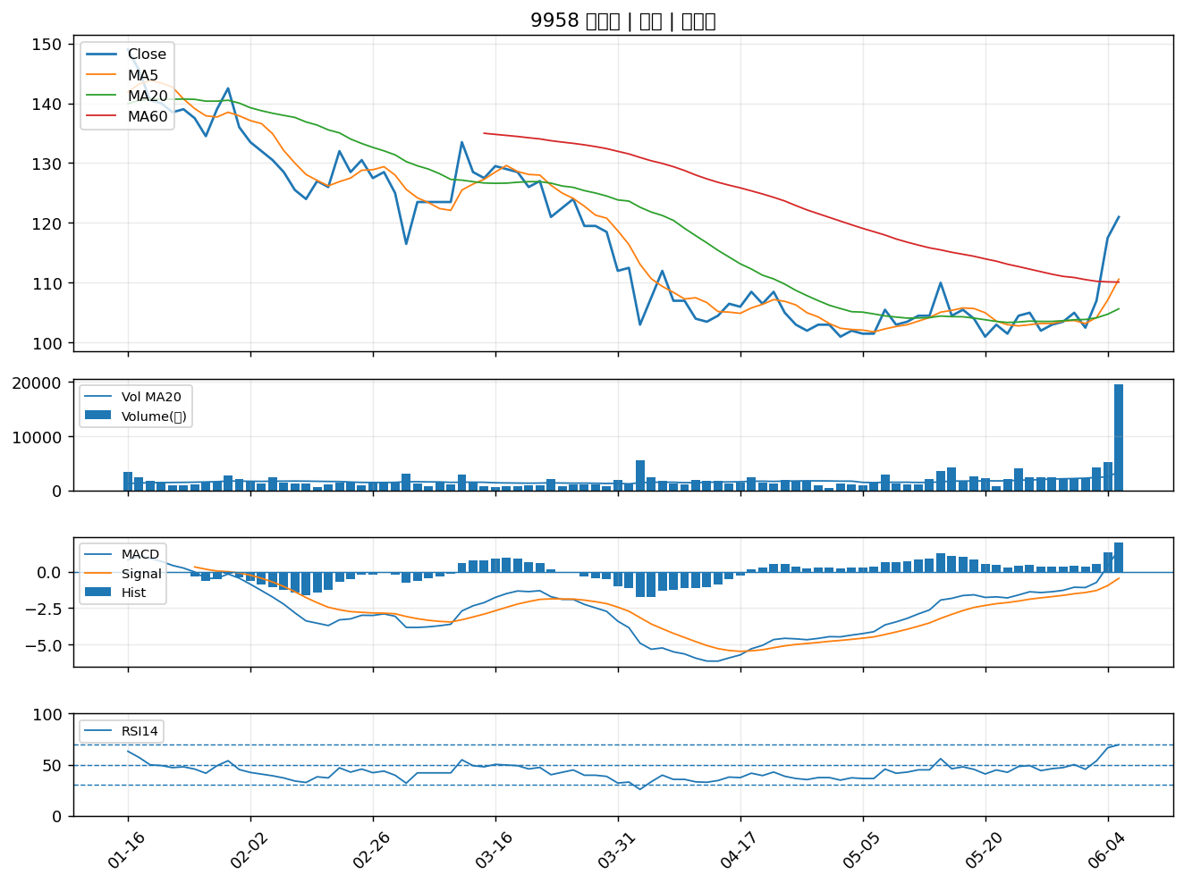
股票代號 | 股票名稱 | 市場 | 買進觀察分級 | 主力突破分數 | 圖表路徑
6517 | 保勝光學 | 上櫃 | A級 | 7 | output/charts/20260608/6517_保勝光學.png
3023 | 信邦 | 上市 | A級 | 6 | output/charts/20260608/3023_信邦.png
3376 | 新日興 | 上市 | A級 | 6 | output/charts/20260608/3376_新日興.png
3441 | 聯一光 | 上櫃 | A級 | 6 | output/charts/20260608/3441_聯一光.png
1762 | 中化生 | 上市 | A級 | 6 | output/charts/20260608/1762_中化生.png
3363 | 上詮 | 上櫃 | A級 | 5 | output/charts/20260608/3363_上詮.png
3548 | 兆利 | 上櫃 | A級 | 5 | output/charts/20260608/3548_兆利.png
2493 | 揚博 | 上市 | A級 | 5 | output/charts/20260608/2493_揚博.png
2637 | 慧洋-KY | 上市 | A級 | 5 | output/charts/20260608/2637_慧洋-KY.png
2025 | 千興 | 上市 | A級 | 5 | output/charts/20260608/2025_千興.png
6209 | 今國光 | 上市 | A級 | 4 | output/charts/20260608/6209_今國光.png
2615 | 萬海 | 上市 | A級 | 4 | output/charts/20260608/2615_萬海.png
2221 | 大甲 | 上櫃 | A級 | 4 | output/charts/20260608/2221_大甲.png
6121 | 新普 | 上櫃 | A級 | 4 | output/charts/20260608/6121_新普.png
3550 | 聯穎 | 上市 | A級 | 4 | output/charts/20260608/3550_聯穎.png
3290 | 東浦 | 上櫃 | A級 | 4 | output/charts/20260608/3290_東浦.png
3357 | 臺慶科 | 上櫃 | A級 | 3 | output/charts/20260608/3357_臺慶科.png
3289 | 宜特 | 上櫃 | A級 | 3 | output/charts/20260608/3289_宜特.png
2483 | 百容 | 上市 | B級 | 6 | output/charts/20260608/2483_百容.png
2501 | 國建 | 上市 | B級 | 6 | output/charts/20260608/2501_國建.png
3093 | 港建* | 上櫃 | B級 | 6 | output/charts/20260608/3093_港建*.png
2108 | 南帝 | 上市 | B級 | 6 | output/charts/20260608/2108_南帝.png
1515 | 力山 | 上市 | B級 | 6 | output/charts/20260608/1515_力山.png
1708 | 東鹼 | 上市 | B級 | 5 | output/charts/20260608/1708_東鹼.png
1810 | 和成 | 上市 | B級 | 5 | output/charts/20260608/1810_和成.png
2461 | 光群雷 | 上市 | B級 | 5 | output/charts/20260608/2461_光群雷.png
2903 | 遠百 | 上市 | B級 | 5 | output/charts/20260608/2903_遠百.png
3406 | 玉晶光 | 上市 | B級 | 5 | output/charts/20260608/3406_玉晶光.png
6270 | 倍微 | 上櫃 | B級 | 5 | output/charts/20260608/6270_倍微.png
9958 | 世紀鋼 | 上市 | B級 | 5 | output/charts/20260608/9958_世紀鋼.png

6517 保勝光學｜A級
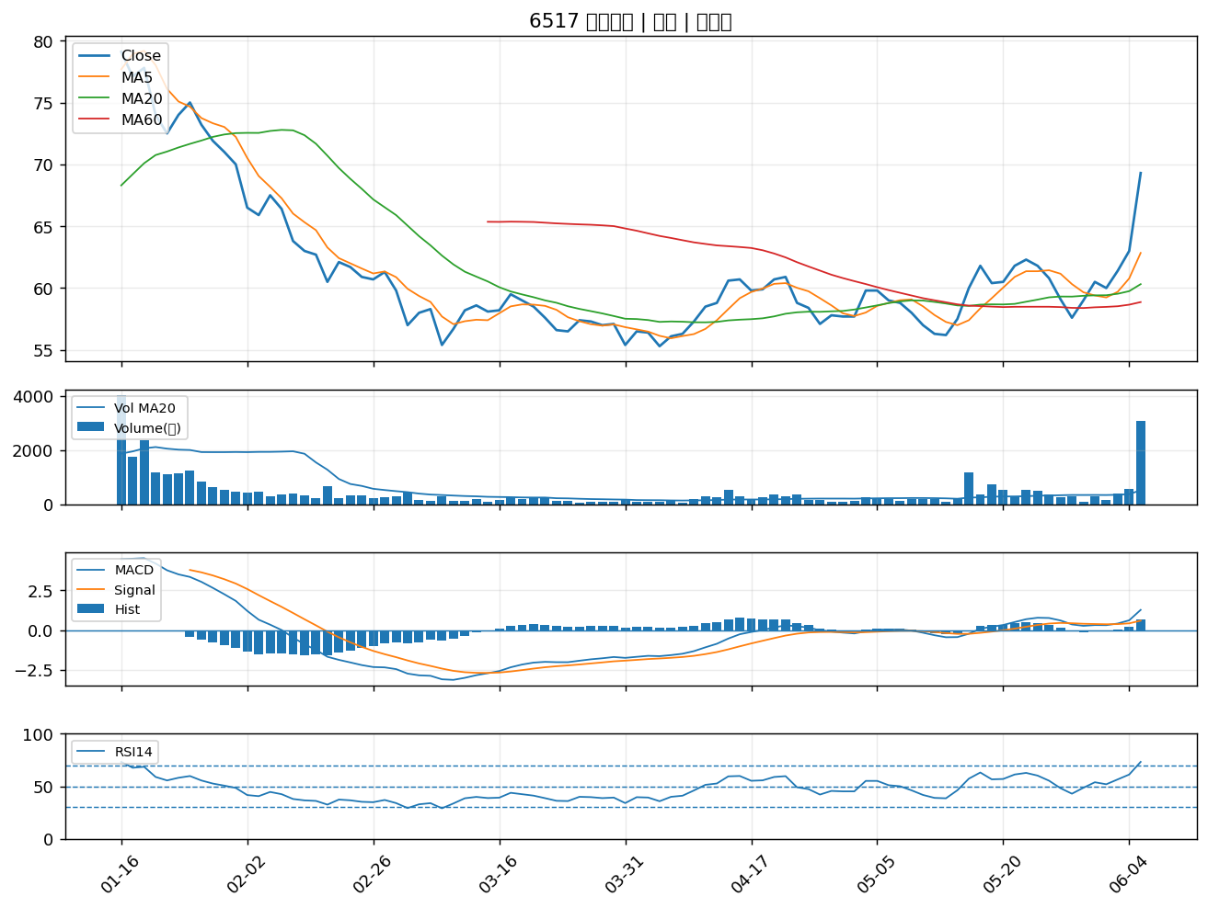

3023 信邦｜A級
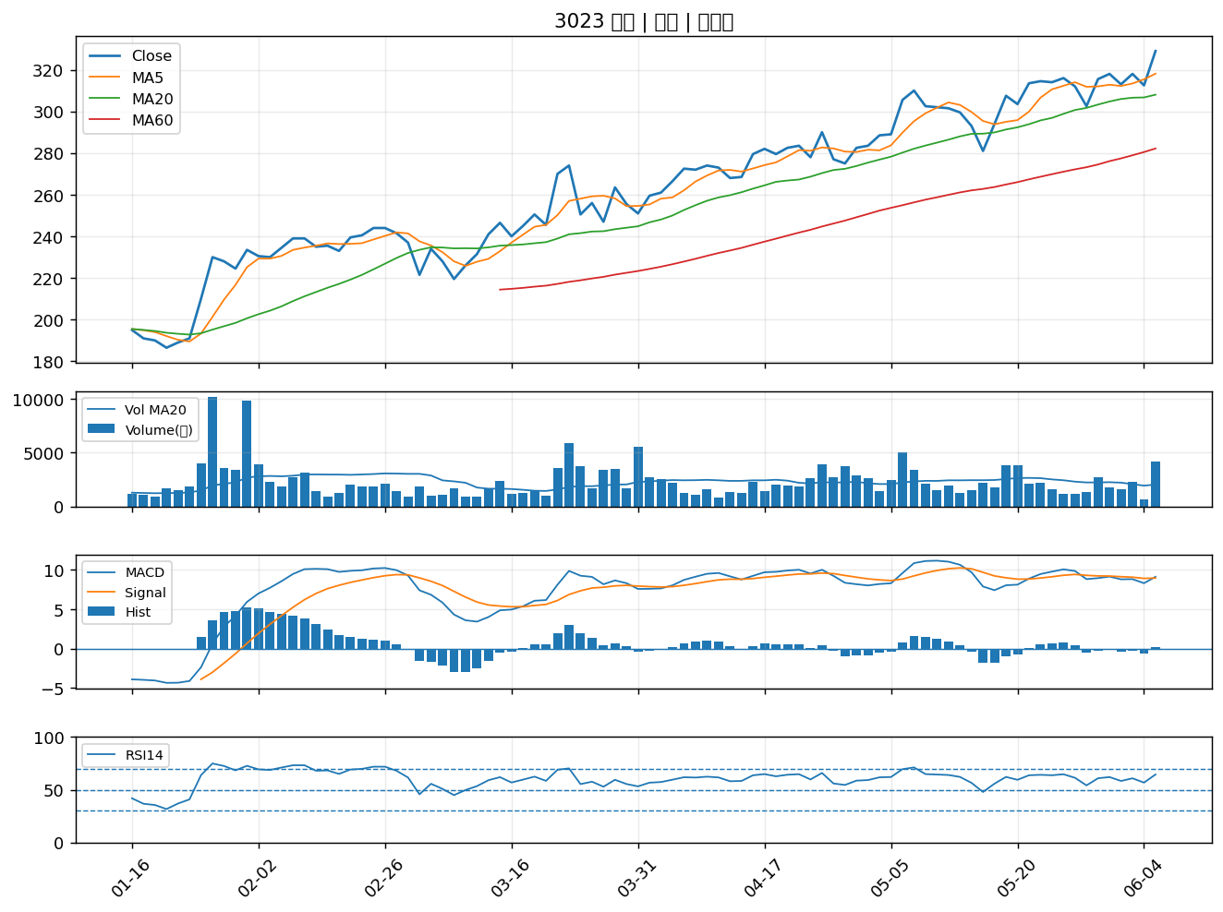

3376 新日興｜A級
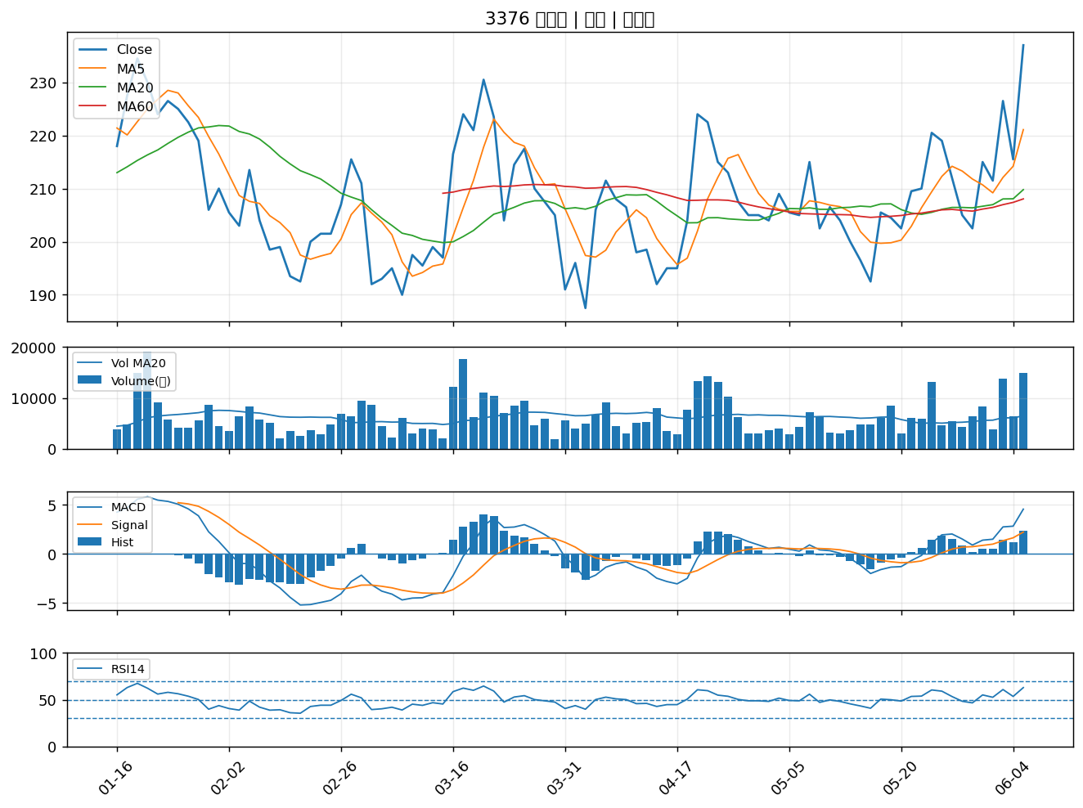

3441 聯一光｜A級
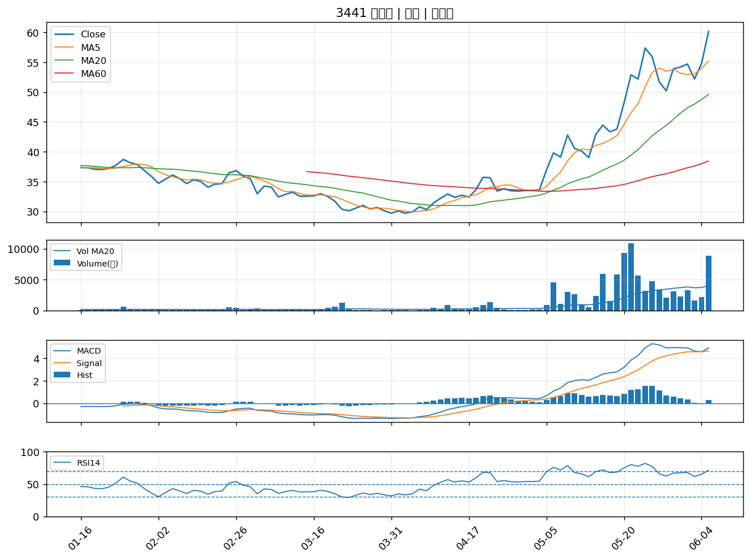

1762 中化生｜A級
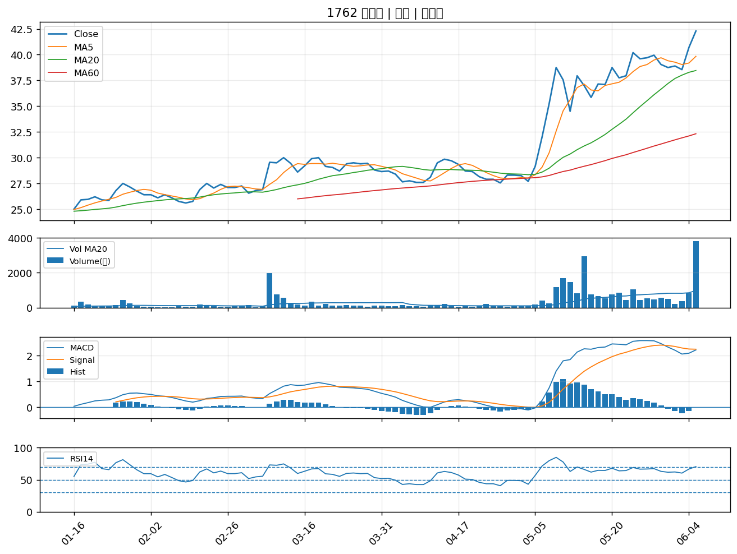

3363 上詮｜A級
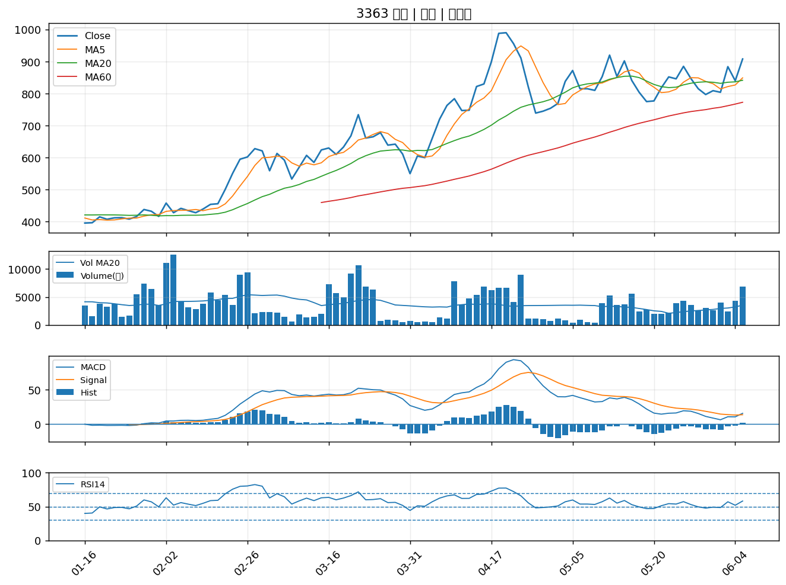

3548 兆利｜A級
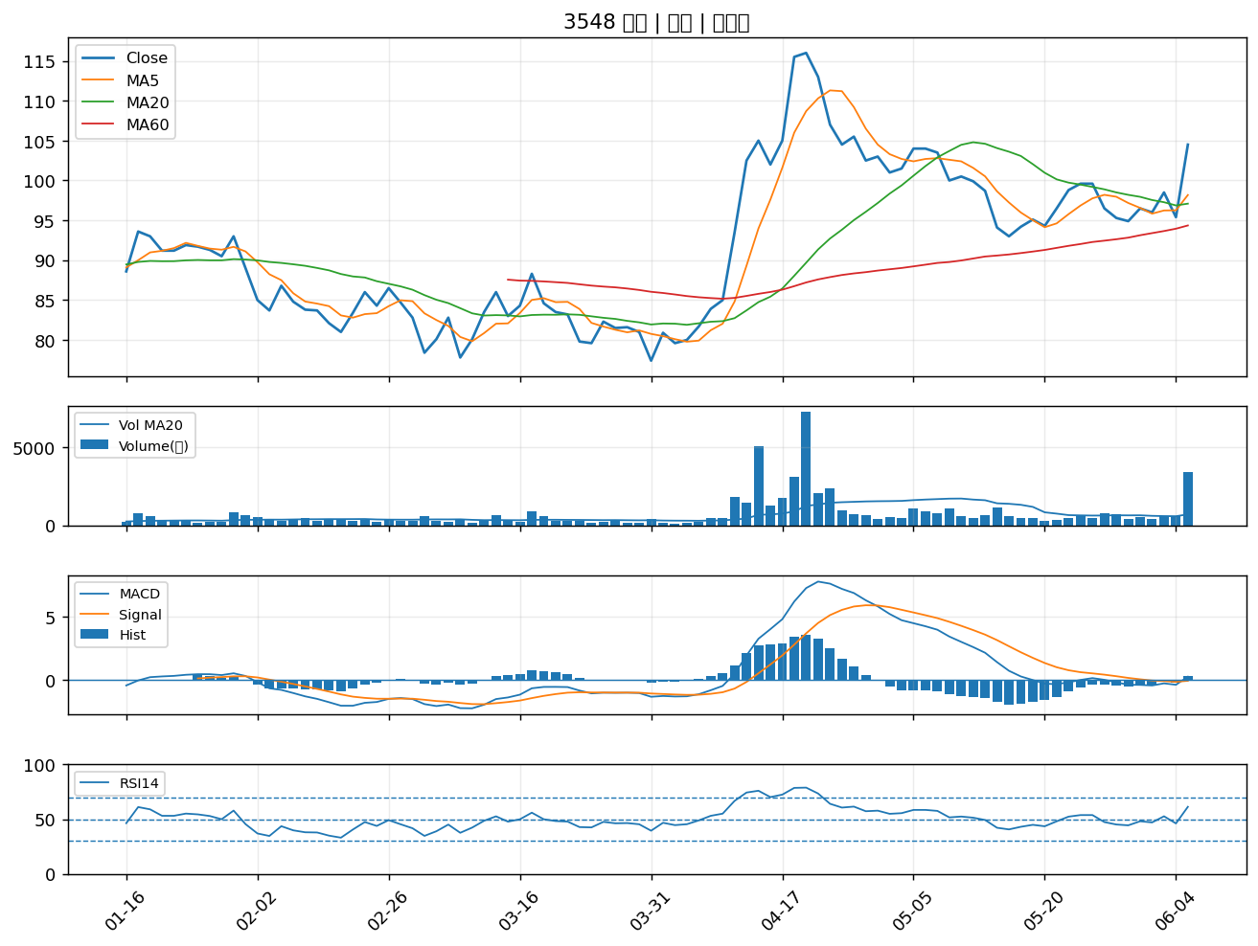

2493 揚博｜A級
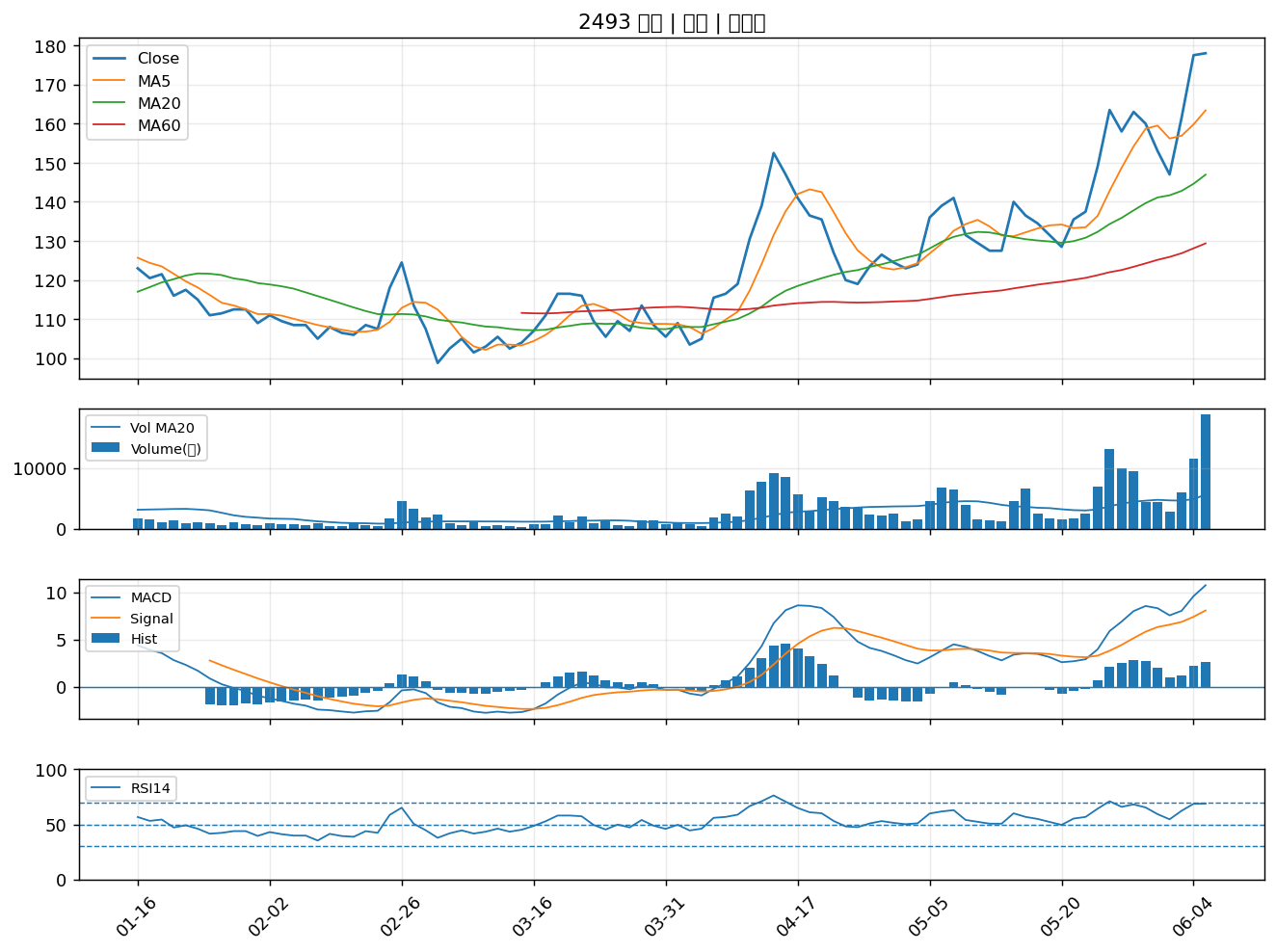

2637 慧洋-KY｜A級
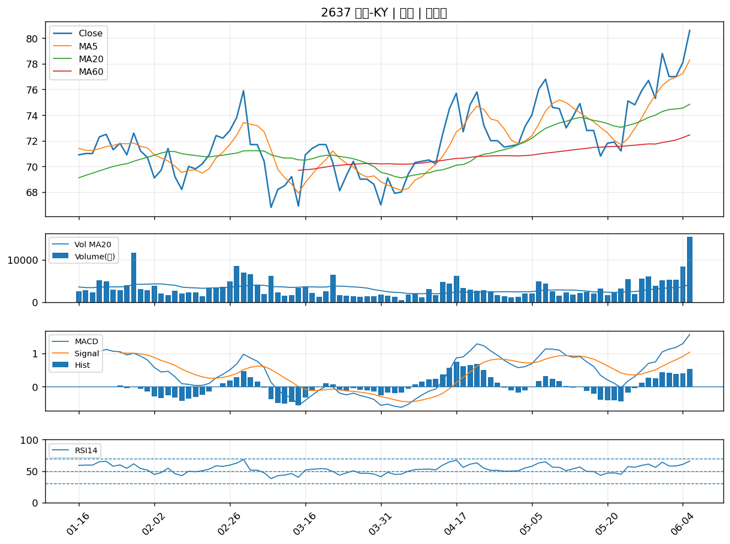

2025 千興｜A級
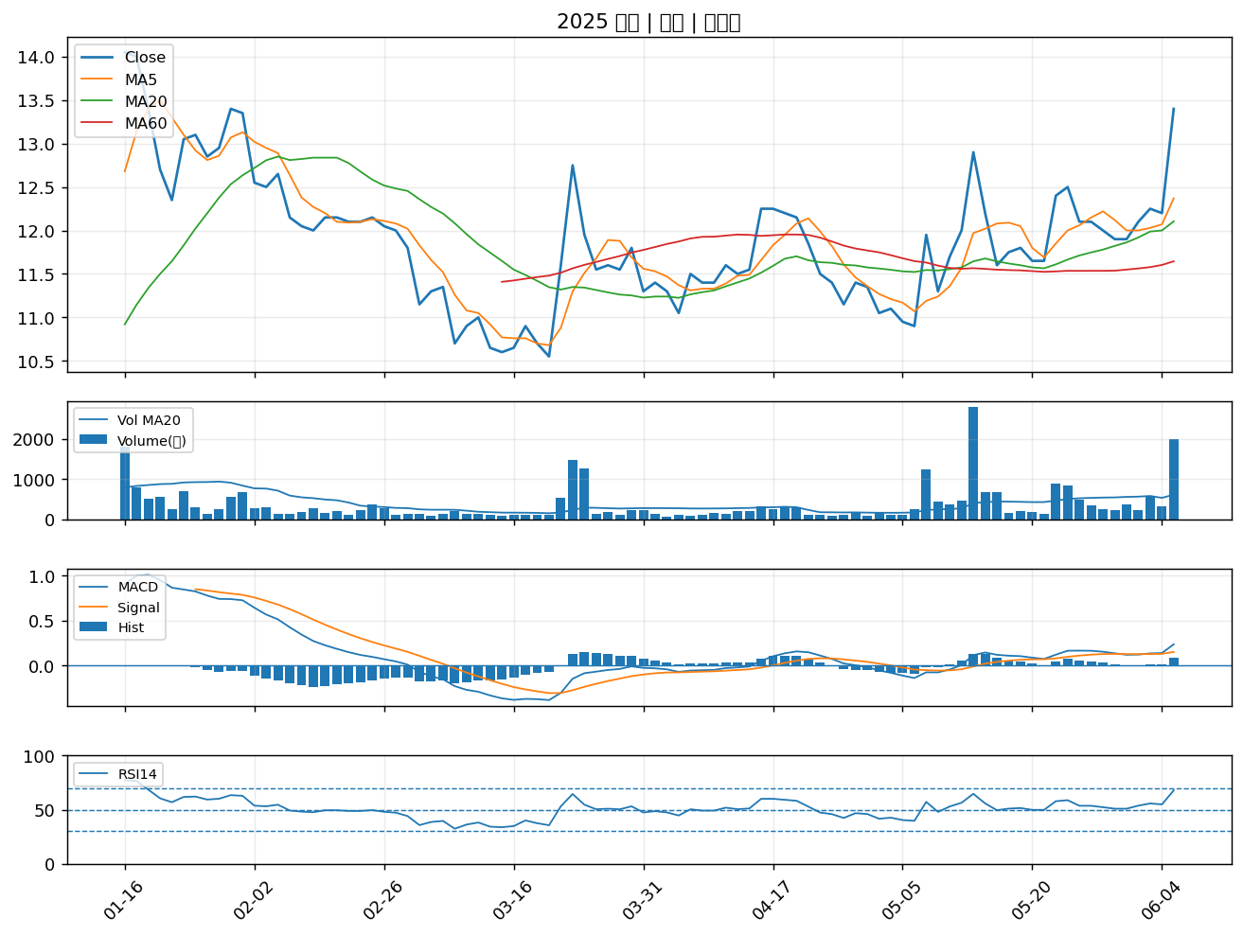

6209 今國光｜A級
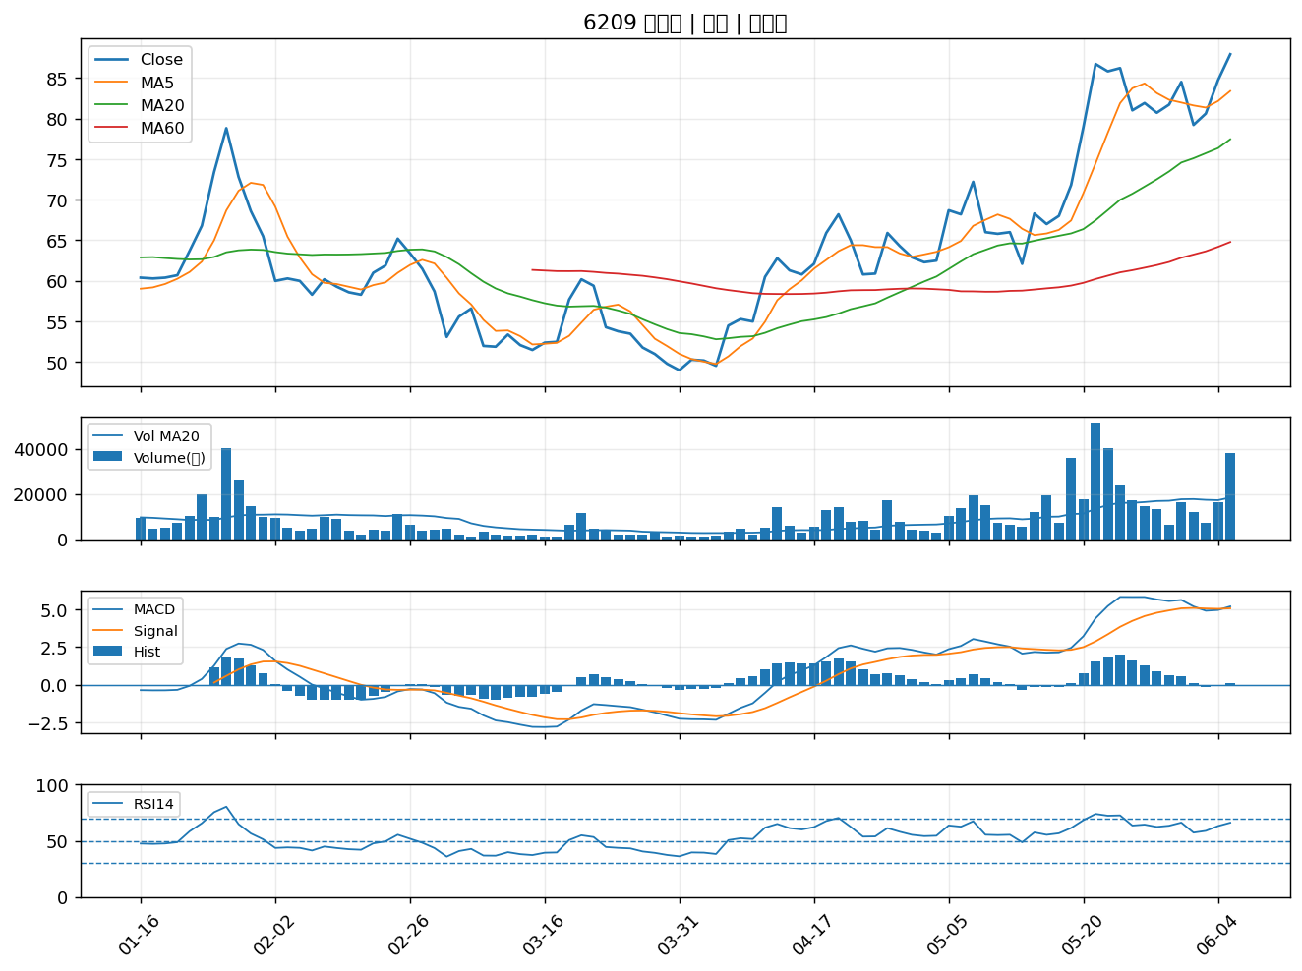

2615 萬海｜A級
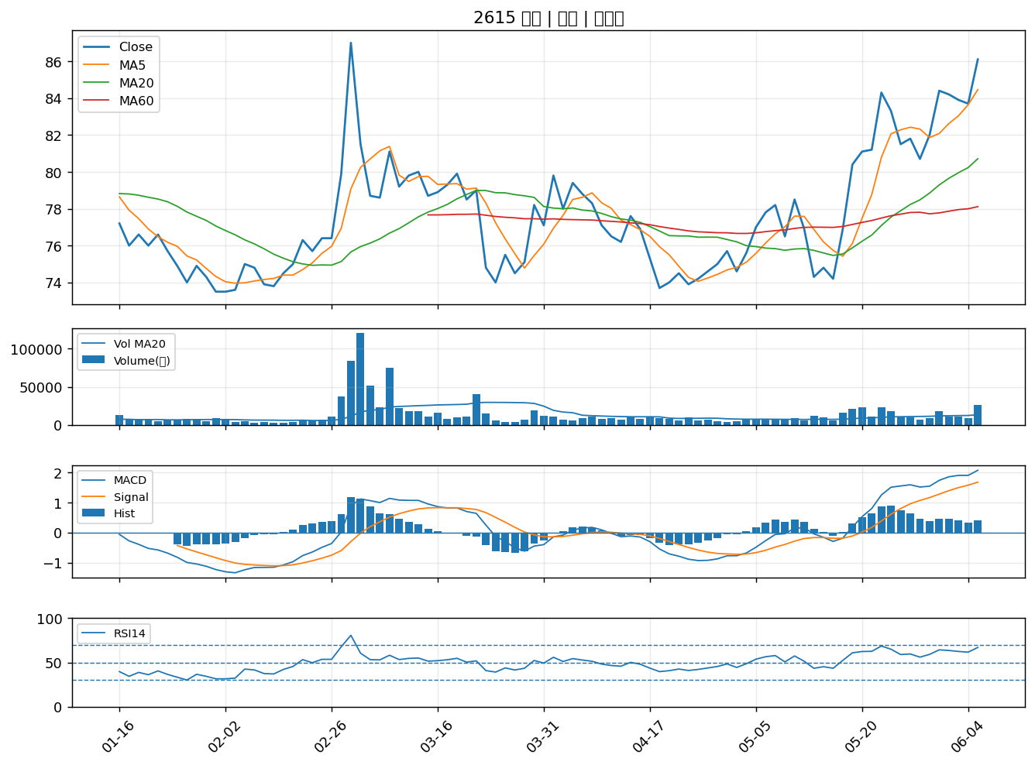

2221 大甲｜A級
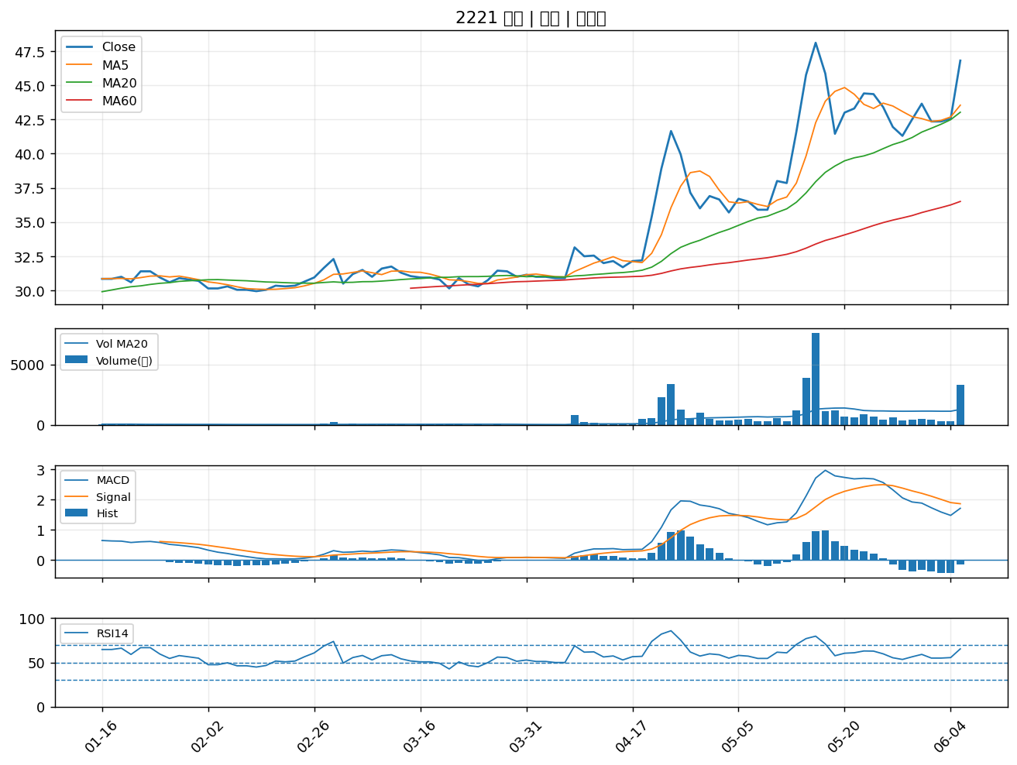

6121 新普｜A級
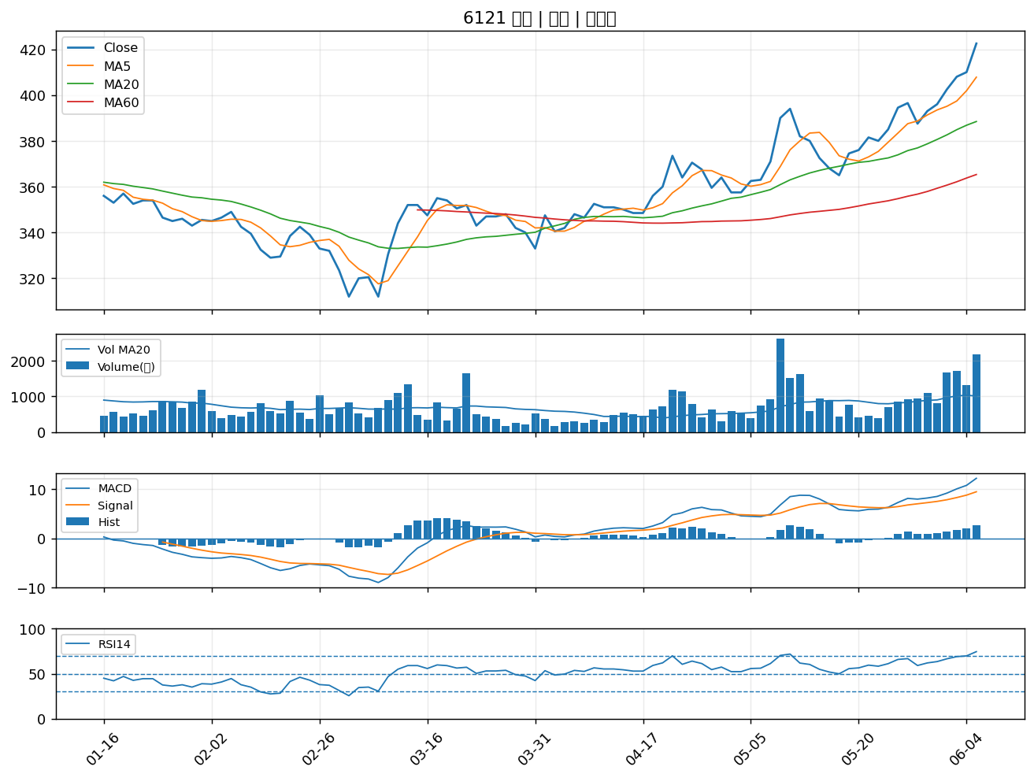

3550 聯穎｜A級
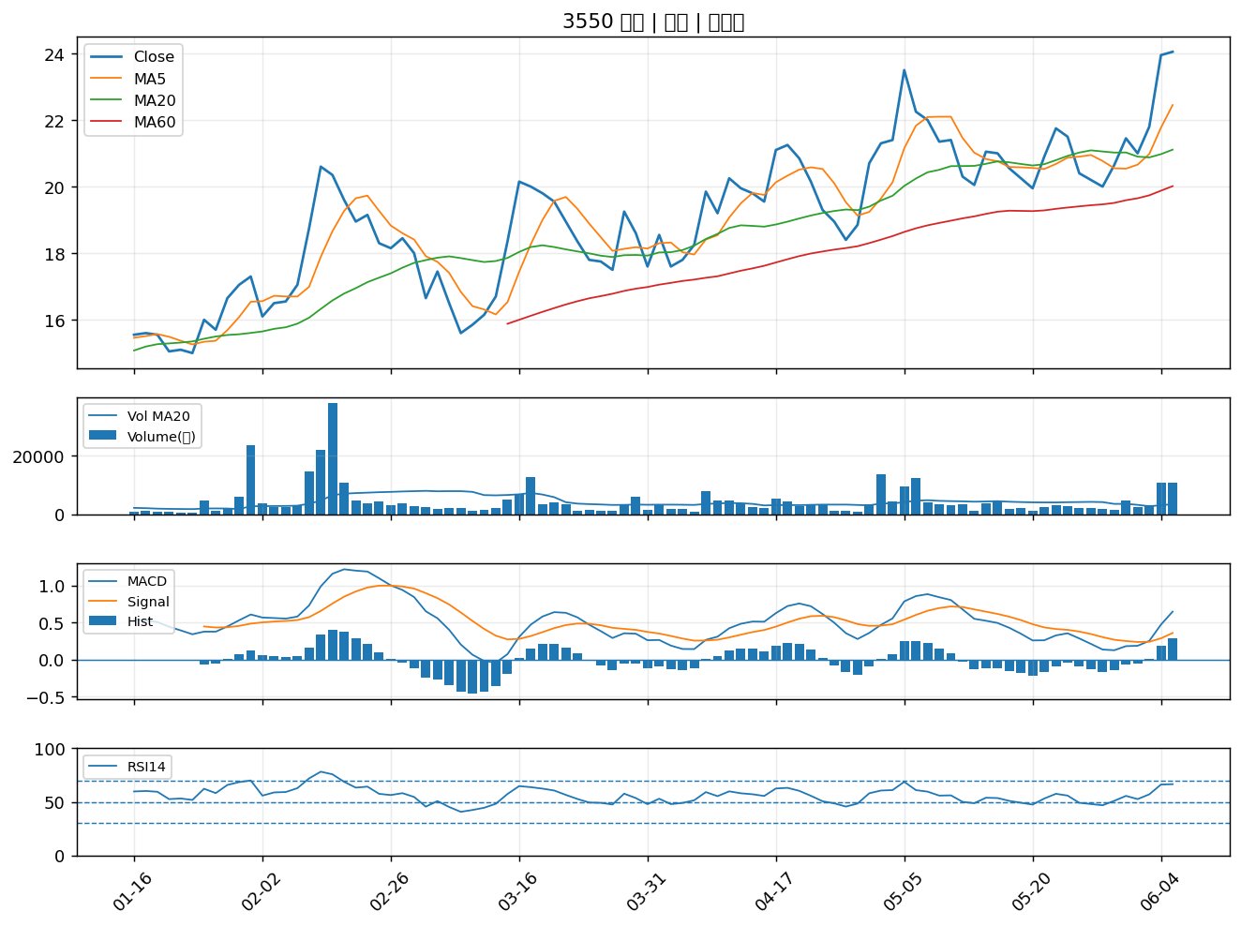

3290 東浦｜A級
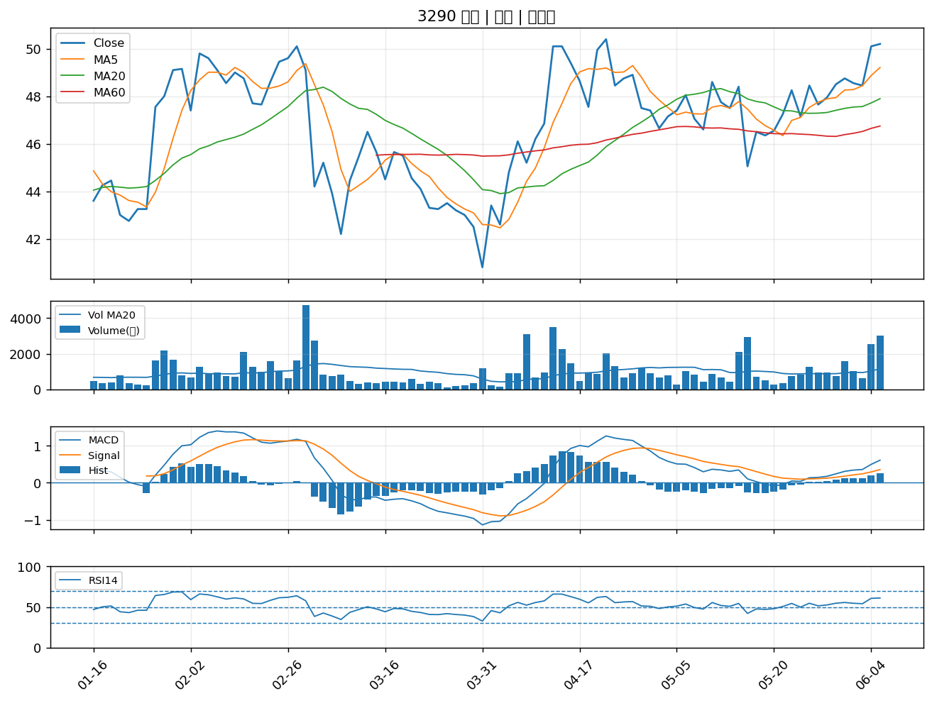

3357 臺慶科｜A級
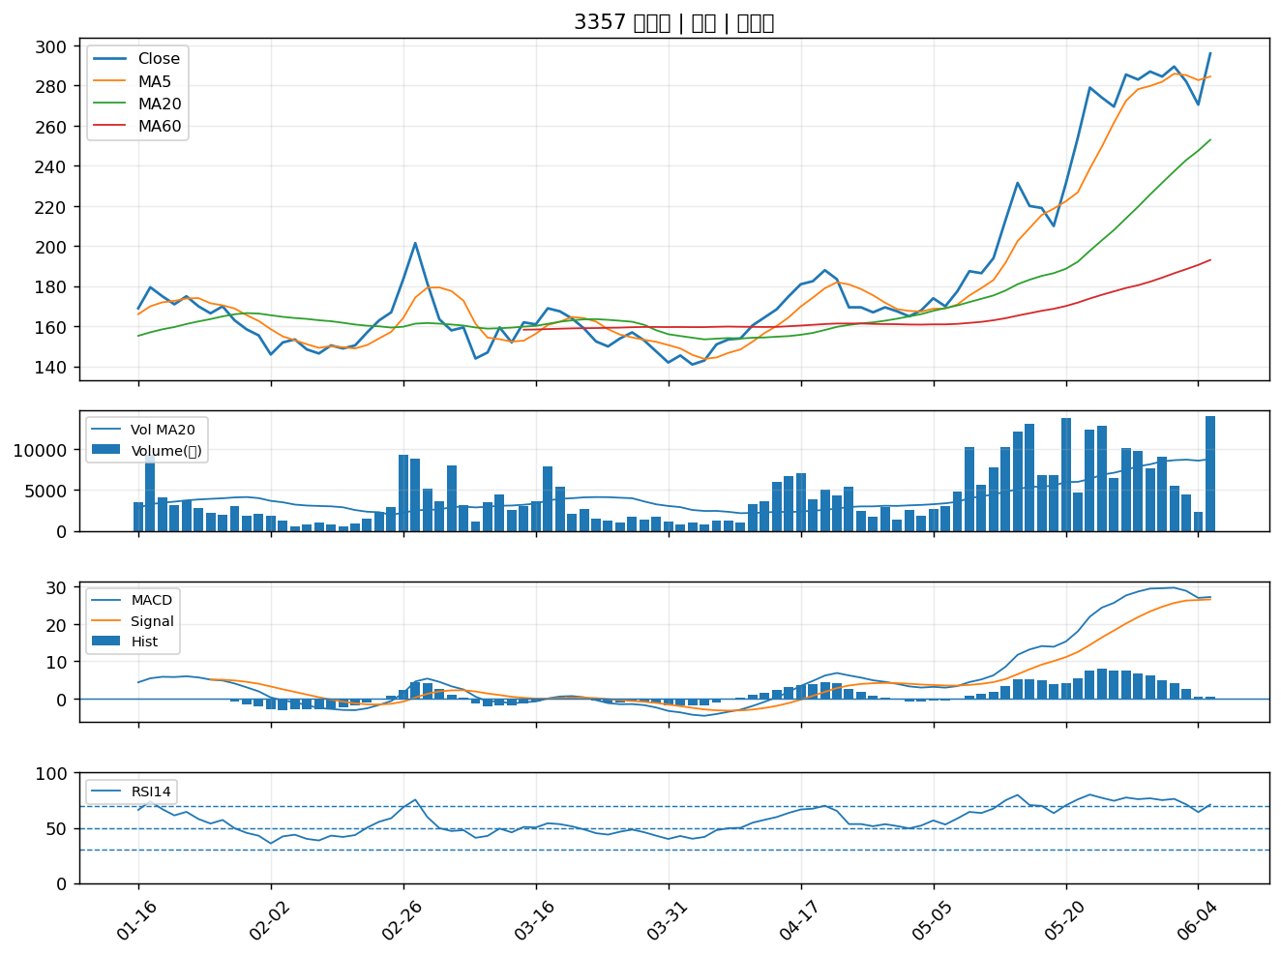

3289 宜特｜A級
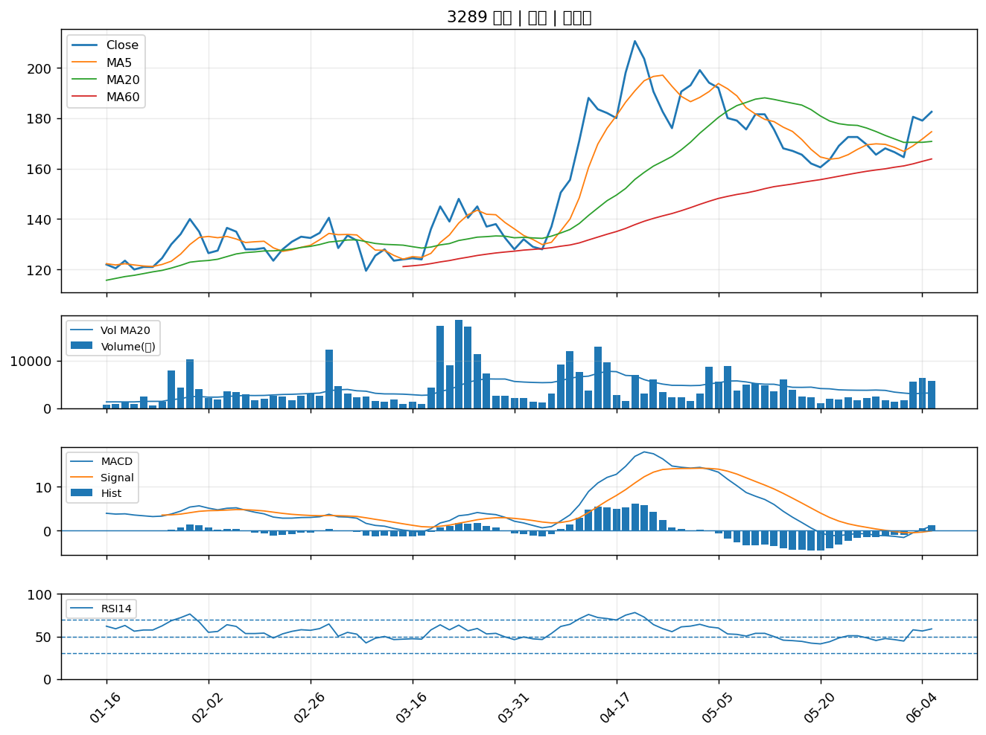

2483 百容｜B級
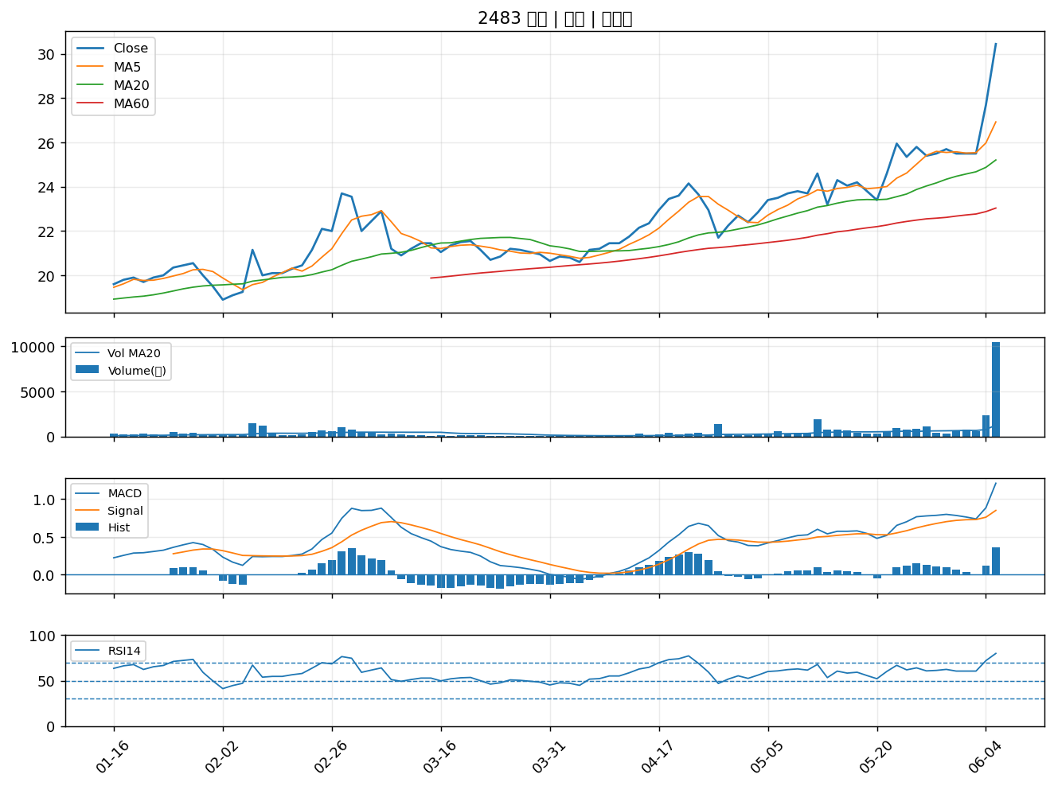

2501 國建｜B級
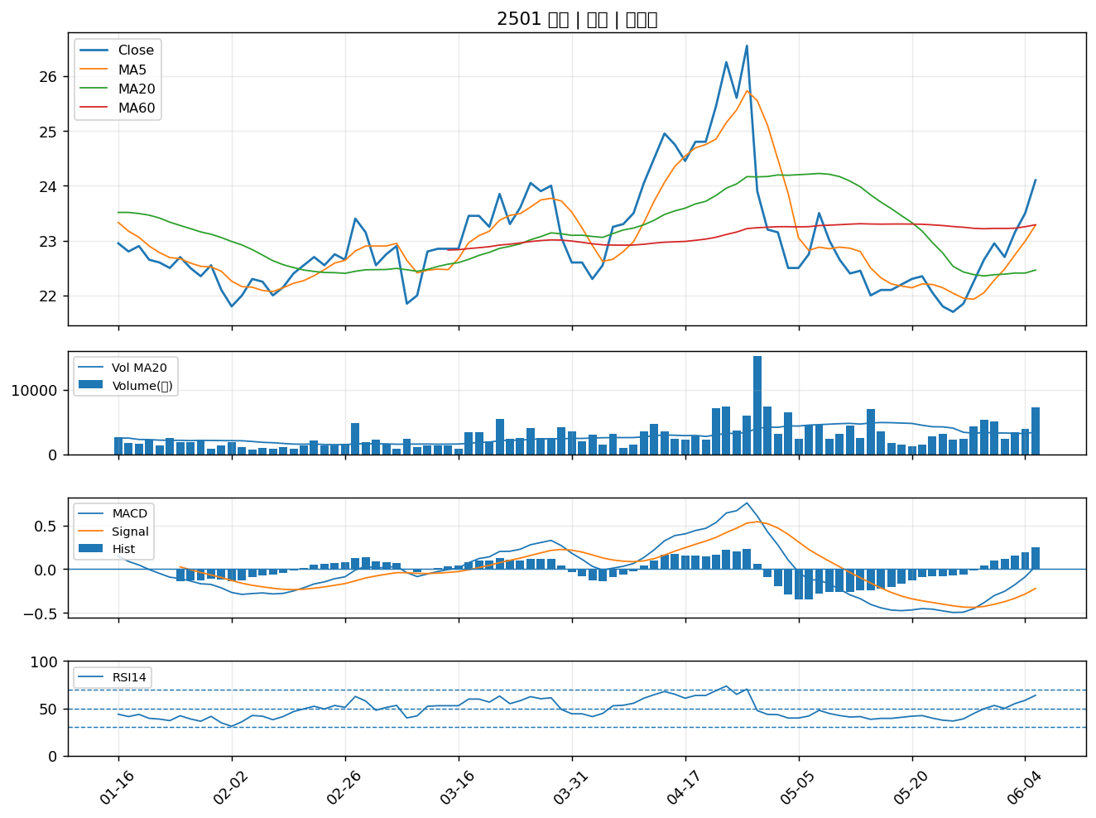

3093 港建*｜B級
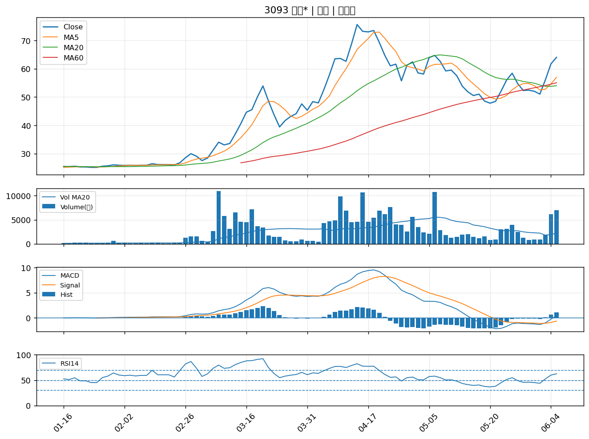

2108 南帝｜B級
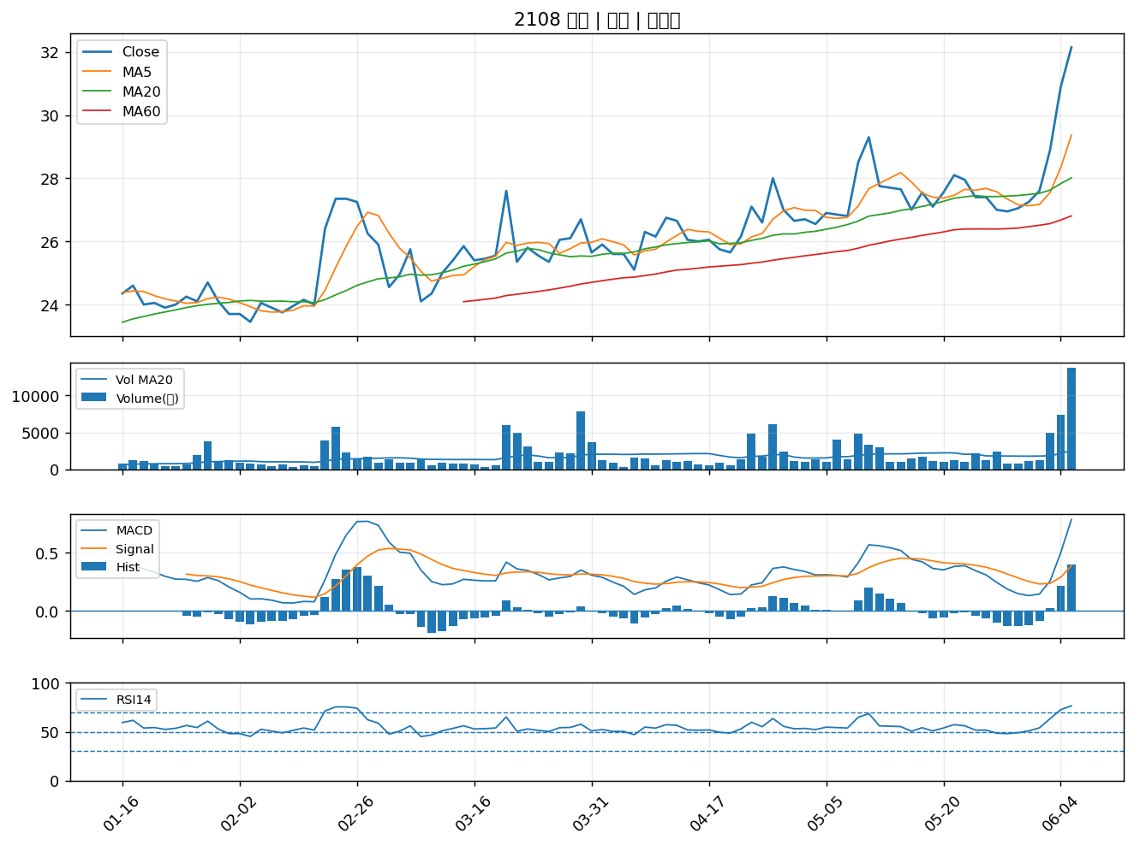

1515 力山｜B級
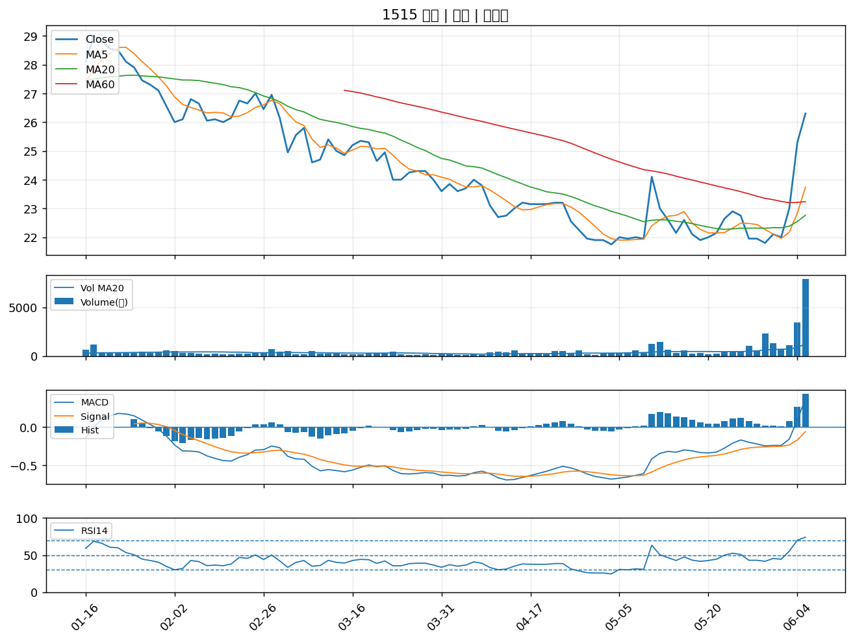

1708 東鹼｜B級
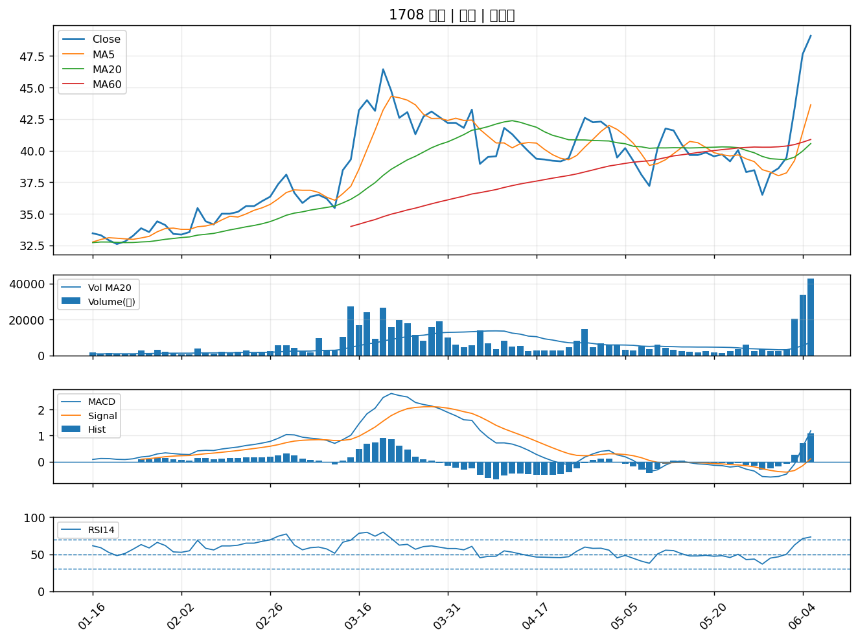

1810 和成｜B級
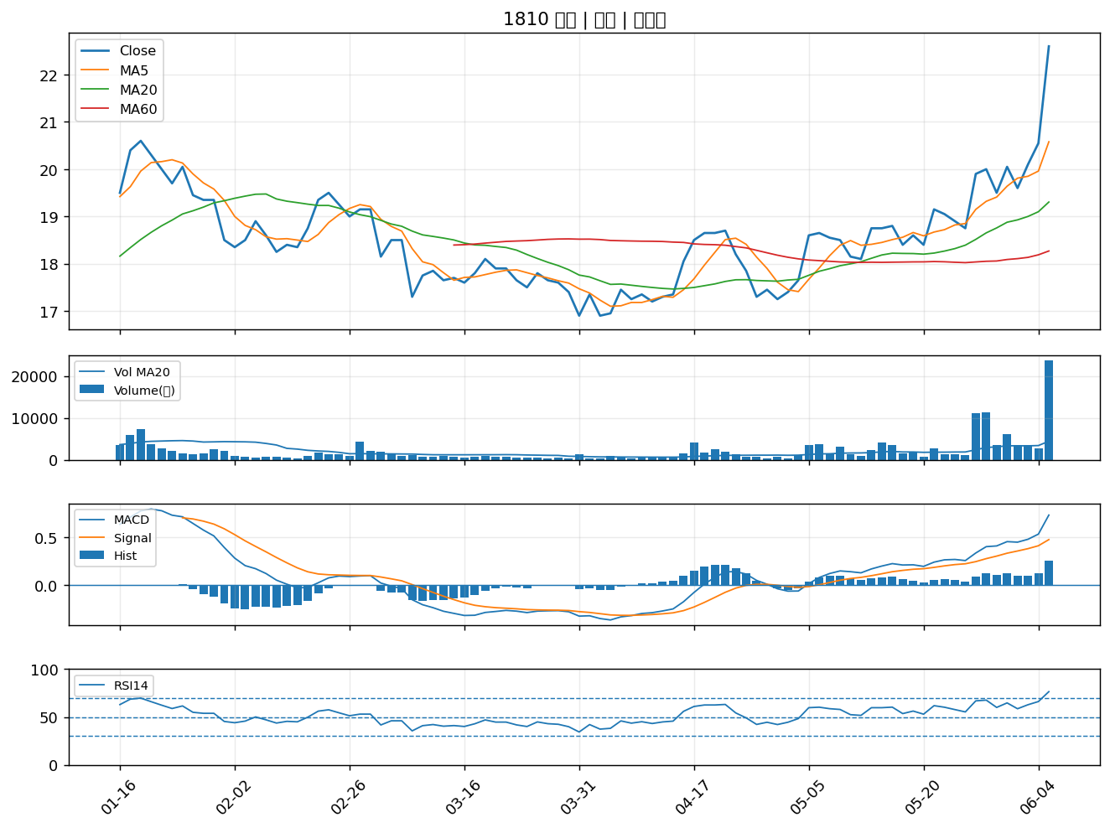

2461 光群雷｜B級
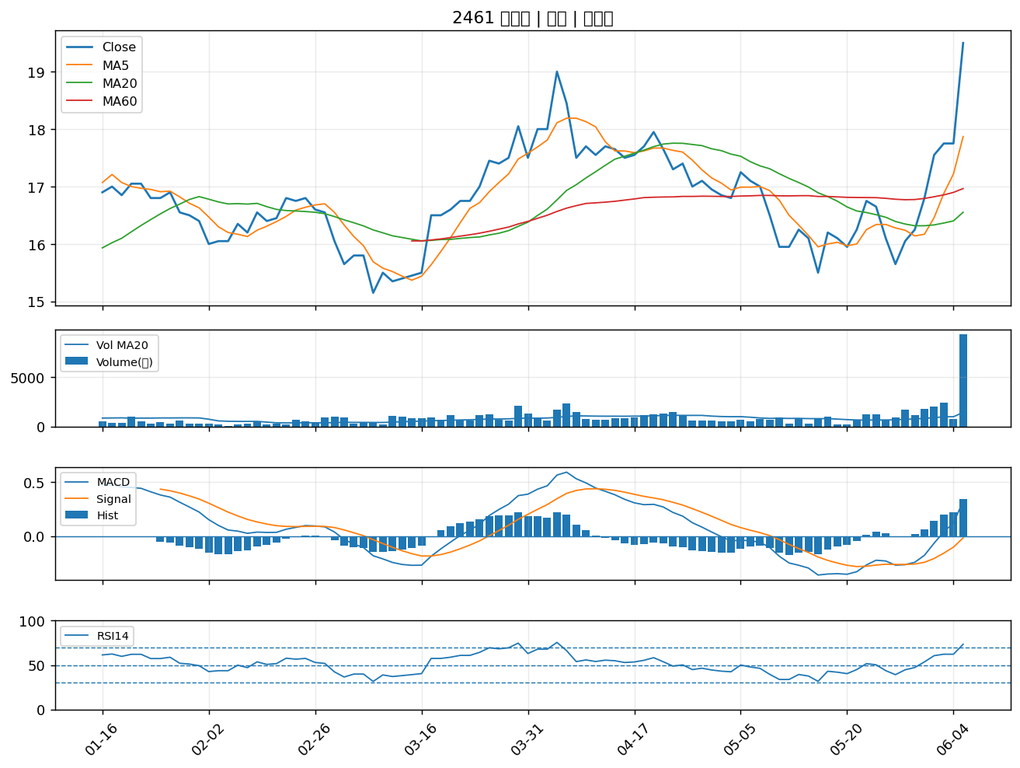

2903 遠百｜B級
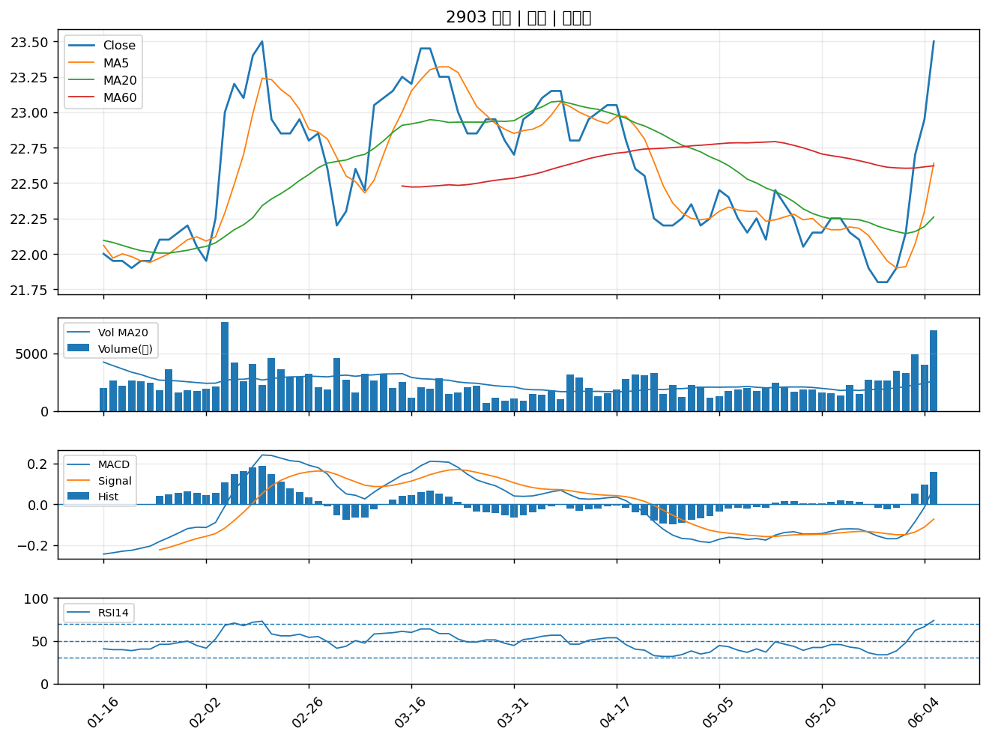

3406 玉晶光｜B級
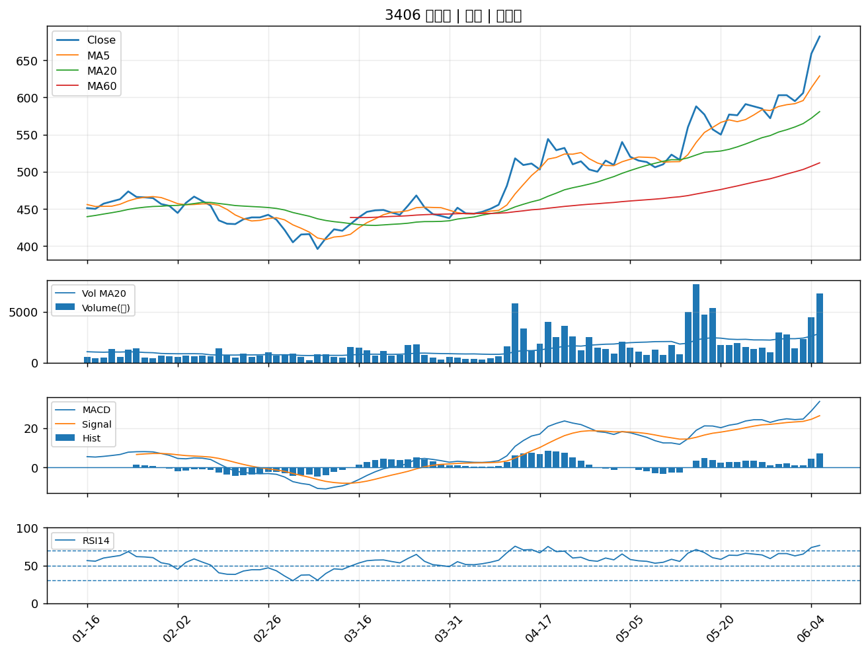

6270 倍微｜B級
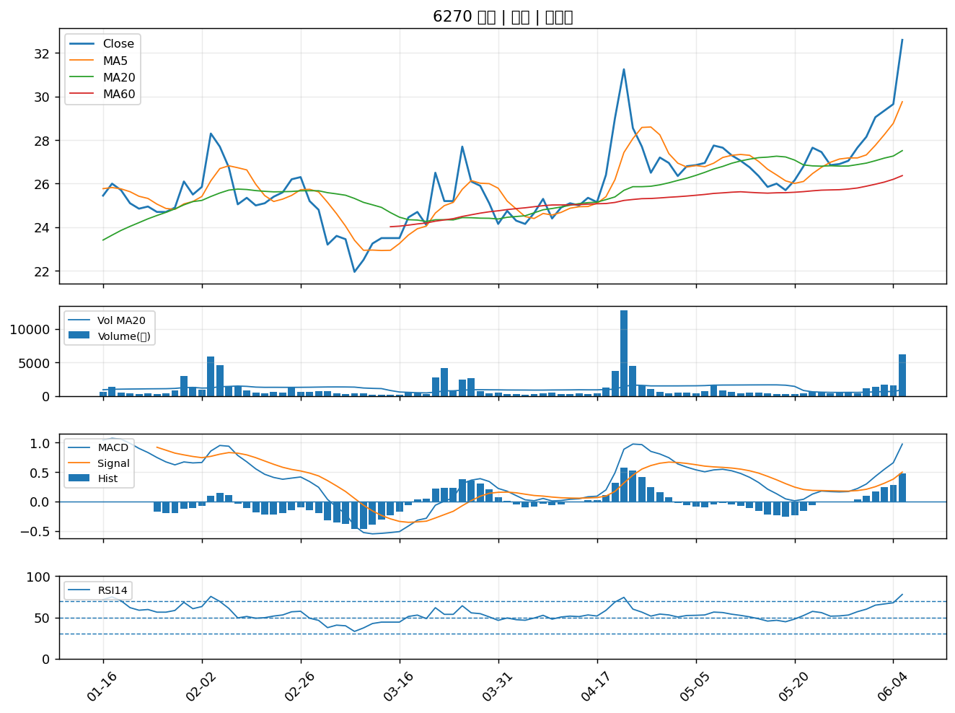

9958 世紀鋼｜B級

